LISEZ MOI
Veuillez lire attentivement cet onglet avant de commencer la complétion de votre dossier de candidature.

PRESENTATION DU DOCUMENT :

Ce document est composé de trois onglets :

LISEZ MOI
DOSSIER DE CANDIDATURE
SUIVI DE LA COMPLETION

- Présentation du contenu du document
- Instructions sur la complétion du dossier de candidature
- Eléments à compléter par la commune dans le cadre de la candidature pour le label Ville Active & Sportive
- Guide de remplissage listant les éléments à transmettre ou à produire, la/les personnes responsables, l'état d'avancement de la tâche (à faire, en cours, terminé, etc.)
Rappel : cet onglet n'est pas obligatoire et ne fera pas partie du dossier de candidature.
Il s'agit d'une proposition d'aide pour remplir le dossier.
--> Il n'influencera pas la note du dossier.

INSTRUCTIONS

1. Une fois le dossier complété, veillez à bien l'envoyez au format Excel (.xlsx) et non au format PDF.

Le nom de la commune devra être en MAJUSCULES, sans tiret, sans accentuation ni ponctuation.
2. Lors du dépôt de votre dossier de candidature, veillez à bien nommer le document de la manière suivante :
"code INSEE de la commune_NOM DE LA COMMUNE_dossier de candidature 2024"
 | ex : 75056_PARIS_dossier de candidature 2024"

3. Veuillez transmettre vos annexes dans un autre document au format PDF.

3. Si vous souhaitez inclure des photos, veillez à ne pas les insérer dans ce fichier Excel.
Veuillez plutôt les joindre à vos annexes et insérer une référence vers vos annexes dans les commentaires.

Pour faire afficher les indications, il suffit de passer la souris sur le triangle rouge en haut à droite des cellules qui sont marquées.
4. Des indications complémentaires ont été ajoutées sur certaines cellules (ex. : indications pour trouver les données quantitatives, explications sur les
programmes ministériels dans la section "ACTIONS MISES EN PLACE PAR LA COMMUNE", etc.).
Ces dernières ont un petit triangle rouge dans le coin comme ici :

 | Si vous souhaitez faire afficher les indications plus longuement,
 | veuillez faire un clic droit sur la cellule et sélectionner "Afficher/masquer la note"

5. Pour les programmes minitériels et les dispositifs "Terre de jeux", vous pouvez indiquer le niveau d'implication de votre commune dans le programme/dispositif
dans la colonne "Réalisation du programme" en sélectionnant un des items de la liste déroulante ("Oui", "Non", "Partiellement", "Au-dessus des attentes") et justifier
le choix que vous avez sélectionné dans la colonne "Commentaires/précisions".

6. Sur certaines parties du dossier, vous aurez la possibilité de rajouter des lignes en cliquant sur le bouton [ + ] tout à gauche du dossier.

 | N'hésitez pas à étirer les lignes sur d'autres parties du dossier si vous avez besoin de plus de place, comme par exemple dans la partie "PRÉSENTATION ET
 | MOTIVATION DE VOTRE COMMUNE POUR L’OBTENTION DU LABEL" ou bien si vous souhaitez présenter plus en détail le programme que vous appliquez
 | dans votre commune dans la partie "ACTIONS MISES EN PLACE PAR LA COMMUNE".

Dossier de candidature
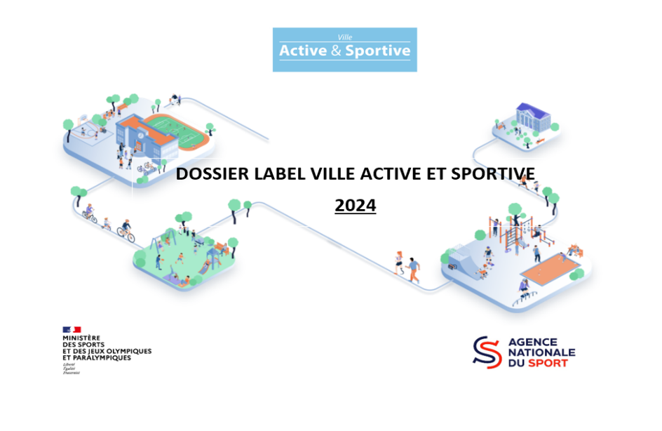

DOSSIER LABEL VILLE ACTIVE ET SPORTIVE

Nom de la commune :
Adresse : |  |  |  |  |  | Code postal :
Département : |  |  |  |  |  | Code INSEE : |  | Aide
Région :

Nom du Maire :
Nom du Maire-adjoint aux Sports :
 | Courriel :

Interlocuteur du dossier : |  |  |  |  |  | Fonctions :
Numéro de téléphone :
Mail :

Adhérent ANDES (à titre informatif) :

 | Année de première demande de labellisation |  | Renouvellement
 |  |  | Nombre de lauriers actuels |  |  | Dernière année de labellisation

 | Commune labellisée Terre de Jeux 2024

Superficie de la commune en km² : |  |  | Aide |  | Nombre d'habitants : |  |  | Aide

Zone de Revitalisation Rurale (ZRR) :
Quartiers Prioritaires de la Ville (QPV) : |  |  |  |  | Nombre de QPV : |  |  | Aide

Pourcentage de la population 0 - 14 ans : |  |  | Aide | Pourcentage de la population + 60 ans : |  |  |  | Aide
Taux de chômage global : |  |  | Aide | Taux de chômage des jeunes (- 24 ans) : |  |  |  | Aide

BUDGET DE LA COMMUNE

Budget de la commune : |  |  |  | Aide
Fonctionnement en K€ : |  |  |  | Aide
La commune dispose t'elle d'un budget/ enveloppe spécifique annuel pour le Sport (hors masse salariale) :
Montant : |  | % du budget général :
Dont Budget dédié aux subventions pour les associations :
La commune dispose t'elle d'un service dédié au Sport ?

Nombre global de salariés de la commune (en ETP) :

Nombre de salariés dédiés à la politique sportive (en ETP) :

Personnel dédié à l’encadrement de la pratique sportive : |  |  |  |  |  | Dont ETAPS :

Investissement en K€ : |  |  |  | Aide
La commune dispose t'elle d'un budget/ enveloppe spécifique annuel pour le Sport |  |  |  | ou dans le budget global d’investissements ?
Montant : |  | % du budget général :

Ratio Nombre équipements/habitant :

Ratio Euro/par habitant pour le Sport :
 | Fonctionnement :
 | Investissement :

Les investissements sportifs sont-ils inscrits dans des plans pluriannuels d’investissement ?
Certains investissements sportifs sont-ils mutualisés dans le cadre d'un :
• EPCI Communauté de communes
• EPCI Communauté d'agglomération/Métropole/Communauté urbaine

Avez-vous des compétences liées au Sport transférées à votre EPCI ?

Si oui, lesquels :

Equipements sportifs :

Compétences :

PRÉSENTATION ET MOTIVATION DE VOTRE COMMUNE POUR L’OBTENTION DU LABEL

Nombre global d'infrastructures sportives situées sur la commune : |  |  |  |  | Aide
Nombre d'infrastructures totales appartenant à la commune :
 | Dont nombre d’infrastructures situées dans vos établissements scolaires :

Nombre d'infrastructures gérées par un EPCI :
Nombre d'infrastructures appartenant au département :
Nombre d'infrastructures appartenant à la région :
Nombre d'infrastructures appartenant à l'Etat :
Nombre d'infrastructures privées :

Pour certaines infrastructures sportives, celles-ci sont regroupées en complexe sportif, vous pouvez donc indiquer à la fin de la liste la fréquentation, les budgets par complexe et ne pas remplir les cases individuellement. Bien entendu, certaines n’ont pas de budget de fonctionnement. Donc à remplir en fonction de la répartition de vos budgets.

Typologie des infrastructures sportives |  | Nombre | Gestion | Fréquentation estimée par an | Fonctionnement N-1 | Investissement N-1 | Fonctionnement Année N | Investissement Année N
 |  |  |  |  | A remplir si vous pouvez identifier les données financières
Bassins aquatiques
Bassin d'activités nautiques (voile-aviron, plan d'eau, étangs, mer)
Centre aqualudique
Piscine
Bassin d'apprentissage / pataugeoire
Bassin de 25 m
Bassin de 50 m
Bassin nordique
Bassin mobile d’apprentissage de la natation
Fosse de plongée
Autres :

Lignes spplémentaires avec le [+] à gauche
Courts de tennis
Courts de tennis
Courts de tennis couverts
Courts de tennis plein air
Courts de padel
Autres :

Lignes spplémentaires avec le [+] à gauche
Terrains de grand jeu
Terrain de baseball
Terrain de cricket
Terrain de football
Terrain de football synthétique
Terrain de football stabilisé
Terrain de football américain
Terrain de hockey sur gazon
Terrain de rugby
Terrain mixte
Autres :

Lignes spplémentaires avec le [+] à gauche
Typologie des infrastructures sportives |  | Nombre | Gestion | Fréquentation estimée par an | Fonctionnement N-1 | Investissement N-1 | Fonctionnement Année N | Investissement Année N
 |  |  |  |  | A remplir si vous pouvez identifier les données financières
Salles de pratiques collectives
Dojo
Gymnases multisports
Patinoire
Salle multisports autonome connectée
Salle polyvalente de cours collectifs
Salle de boxe
Salle de danse
Salle d’escrime
Salle de squash
Salle de musculation
Salle de tennis de table
Autres :

Lignes spplémentaires avec le [+] à gauche
Equipements extérieurs et petits terrains en accès libre
Aire de fitness extérieure en libre accès
Aire de fitness connectée
Aire de Street Workout
City stade
Mini terrain de baseball
Mini terrain de hockey sur gazon
Parcours fixe de course d’orientation
Parcours santé
Parcours santé connecté
Piste de pumptrack
Skate-park
Bloc d’escalade mobile
Structure d'escalade extérieure
Structure artificielle d'escalade
Table de tennis de table extérieures fixes
Terrain de badminton
Terrain de basket
Terrain de basket 3x3
Terrain de beach-volley
Terrain de football 5x5
Terrain de futsal
Terrain de handball
Terrain de handball 4x4
Terrains de squash
Terrain de volley
Terrain de pétanque
Boulodrome
Autres :

Lignes spplémentaires avec le [+] à gauche
Typologie des infrastructures sportives |  | Nombre | Gestion | Fréquentation estimée par an | Fonctionnement N-1 | Investissement N-1 | Fonctionnement Année N | Investissement Année N
...

Suivi de la complétion
Cet onglet est une aide qui n'est pas concerné par la notation pour l'acquisition du label. Il a vocation a être utilisé en interne au sein de votre commune afin de faciliter le travail en commun et le suivi de la complétion du dossier de candidature. Il dispose de plusieurs colonnes :
A - Une identification de l'action pour se repérer rapidement sur le tableau ;
B - L'action à effectuer dans le cadre de la labellisation :
- Des actions ont été préremplies pour anticiper la plupart des éléments demandés
- Vous pouvez ajouter des lignes et moduler le tableau selon vos désirs pour piloter au mieux le suivi du dossier
C - Une colonne "responsable" afin d'indiquer le nom du responsable de l'action ;
D - Une colonne "Etat" afin de renseigner l'avancement de l'action ;
E - Une colonne "Commentaire" afin de partager des informations complémentaires sur l'action.
ID | Eléments à transmettre ou à produire | Responsable | Etat | Commentaire
1 | Renseigner les informations administratives de la commune (nom, adresse, etc.)
2 | Désigner un responsable de dossier (interlocuteur principal)
3 | Renseigner les données quantitatives du dossier de candidature (démographie, chômage, etc.)
4 | Rédiger la présentation et les motivations de la commune
5 | Recenser les infrstructures sportives de la commune
6 | Renseigner les informations relatives aux associations, fédérations et clubs de la commune
7 | Décrire les actions et politiques mises en œuvre sur le territoire de la commune :
8 | - pour la jeunesse
9 | - pour les étudiants
10 | - pour les adultes / séniors
Onglet à vocation interne, il n'est pas à renvoyer avec le dossier de candidature. Vous pouvez le supprimer une fois le dossier terminé.
11 | - pour le public féminin
12 | - pour les sportifs de haut de niveau
13 | - en matière d'aides financières
14 | - en matière d'emploi sportif
15 | - d'apprentissage de la natation
16 | - d'apprentissage du vélo
17 | - Passport
18 | - Sport santé
19 | - Enjeux environnementaux
20 | - Terre de Jeux
21 | - Valorisation du patrimoine
22 | - Design actif
23 | - Evénements
24 | Renseigner les autres labels de votre commune
25 | Présenter les axes forts de la politique sportive de votre commune
26 | La valorisation du label Ville Active & Sportive
...

